诊断摘要
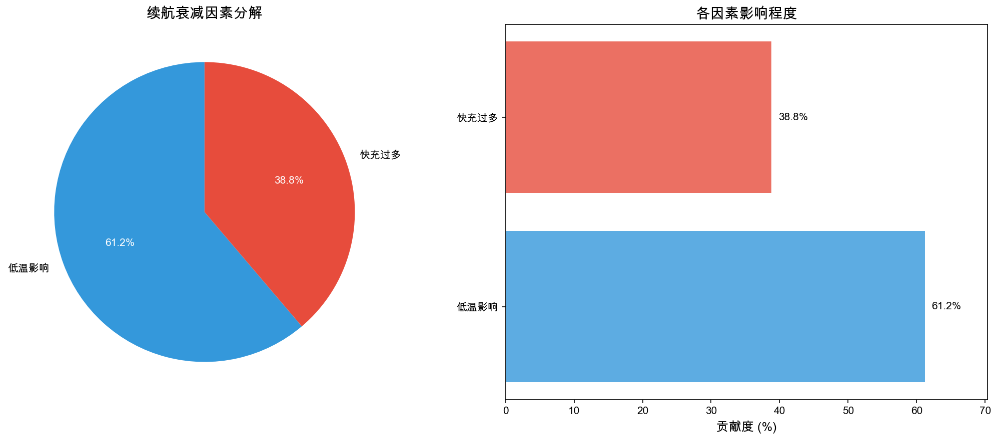
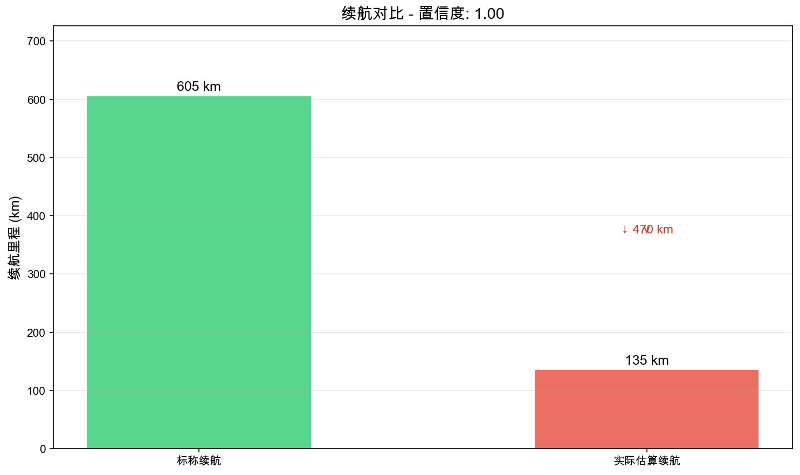
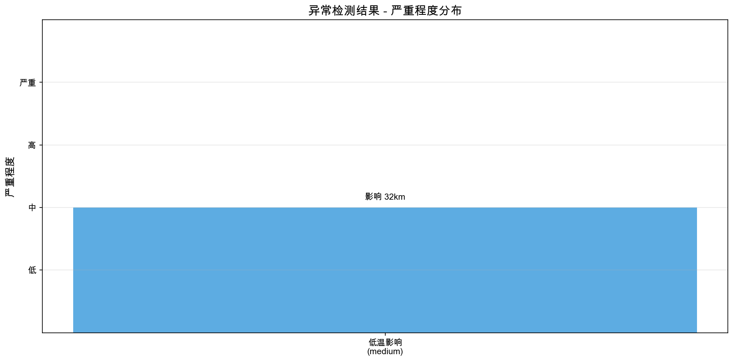
电动车续航衰减诊断报告

诊断ID | DIAG_2402963E4866
车辆VIN | LBV1Z3108KM000001
诊断时间 | 2026-05-31 11:18:34
数据包ID | 411f4d29-881a-4cfe-973e-3d0453787c29
数据质量评分 | 1.00

标称续航 | 605 km | 实际估算续航 | 135 km
电池健康度 | 99.9 % | 续航衰减 | 470 km
基础能耗 | 50.00 kWh/100km | 调整后能耗 | 63.22 kWh/100km
置信度 | 1.00 | 估算方法 | weighted_moving_average

